상품제안서
필립스 고용량 파워큐브 멀티탭3구+USB3구(A타입 2개+C타입1개) | 상품코드: S43415

 |  |  |  |  |  |  | 02-713-8555 | www.synergygift.co.kr
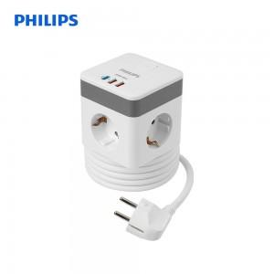

【상세/제작정보】 | <p><span style="font-size: 14pt;">※ 30개 미만 진행시 인쇄, 포장지포장 불가합니다.</span></p>

【인쇄/포장옵션】 | 레이저 / 포장지포장

【공급단가】 | 수량 | 30~ | 100~ | 300~ | 1,000~ | 3,000~
*VAT별도 | 단가 | 22,690원 | 21,470원 | 20,420원 | 19,900원 | 19,550원

【상품 URL】 | https://www.synergygift.co.kr:443/src/goods_detail.php?gdno=43415

